상품제안서
다쓱 휴대용 선풍기 | 상품코드: S40995

 |  |  |  |  |  |  | 02-713-8555 | www.synergygift.co.kr
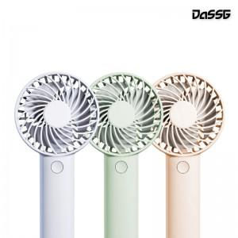 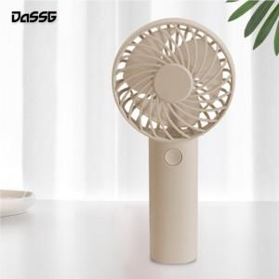 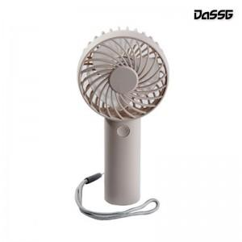

【상세/제작정보】 | <p><span style="font-size: 14pt;">※ 기본수량 미만 발주 진행시 별도 문의 바랍니다.</span></p><p><span style="font-size: 14pt;">※ 운임비 별도 발생 됩니다.</span></p>

【인쇄/포장옵션】 | 레이저, 컬러필름전사 / 포장지포장

【공급단가】 | 수량 | 50~ | 100~ | 300~ | 1,000~ | 5,000~
*VAT별도 | 화이트 | 5,900원 | 5,700원 | 5,400원 | 5,200원 | 5,000원
 | 민트 | 5,900원 | 5,700원 | 5,400원 | 5,200원 | 5,000원
 | 베이지 | 5,900원 | 5,700원 | 5,400원 | 5,200원 | 5,000원

【상품 URL】 | https://www.synergygift.co.kr:443/src/goods_detail.php?gdno=40995

